JavaAPI
rt.jar |  | Java™ Platform, Standard Edition 8 API Specification
 |  | https://docs.oracle.com/javase/8/docs/api/
 |  | https://www.matools.com/api/java8

Package | Version | Class
java.applet | JDK0 | Applet(JDK0)
java.awt | JDK0 | Button\Canvas\Checkbox\Dialog\Image\Panel(JDK0)
java.beans | JDKx | Beans\Introspector\MetaData\PropertyEditor\WeakIdentityMap(JDKx)
 | JDK4 | Encoder\Expression\Statement\XMLDecoder\XMLEncoder(JDK4)
 | JDK7 | @Transient(JDK7)
java.beans.beancontext | JDK2 | BeanContext(JDK2)
java.io | JDK0 | DataInput\DataOutput\EOFException\File\InputStream\OutputStream\RandomAccessFile\StreamTokenizer(JDK0)
 | JDK1 | ObjectInput\ObjectOutput\Reader\Serializable\Writer(JDK1)
 | JDK5 | Closeable\Flushable(JDK5)
java.lang | JDKx | Package
 | JDK0 | Boolean\Character\Class\ClassLoader\Cloneable\Compiler\Double\Error\Exception\Float\Integer\Long\Math\Number\Object\@Override\Process\Runnable\Runtime\RuntimeException\String\StringBuffer\Thread\ThreadGroup\Throwable(JDK0)
 | JDK1 | Byte\Short\Void(JDK1)
 | JDK2 | Comparable\ThreadLocal(JDK2)
 | JDK5 | AbstractStringBuilder\Appendable\@Deprecated\Enum\Iterable\ProcessBuilder\StringBuilder(JDK5)
 | JDK7 | AutoCloseable(JDK7)
 | JDK8 | @FunctionalInterface(JDK8)
java.lang.annotation | JDK5 | Annotation\@Documented\@Inherited\@Retention\RetentionPolicy\@Target(JDK5)
 | JDK8 | @Native\@Repeatable(JDK8)
java.lang.ref | JDKx | FinalReference\Finalizer(JDKx)
 | JDK2 | Reference\SoftReference\WeakReference\PhantomReference(JDK2)
java.lang.refect | JDKx | Constructor\Field\Member\Method(JDKx)
 | JDK3 | InvocationHandler\Proxy(JDK3)
 | JDK5 | ParameterizedType\Type\WildcardType(JDK5)
 | JDK8 | Executable\Parameter(JDK8)
java.math | JDK1 | BigInteger(JDK1)
 | JDKx | BigDecimal(JDKx)
 | JDK5 | RoundingMode(JDK5)
java.net | JDK0 | DatagramPacket\DatagramSocket\InetAddress\ServerSocket\Socket\URL\URLConnection\URLEncoder(JDK0)
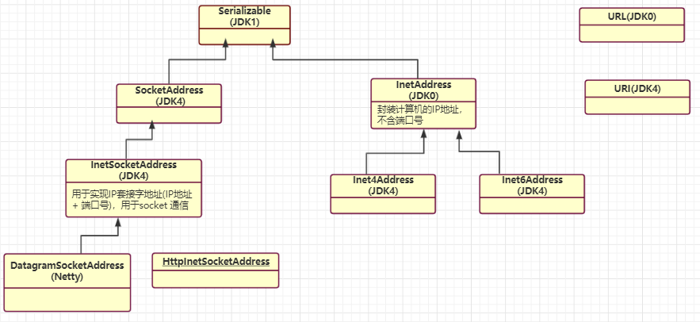
 | JDK1 | DatagramSocketImpl\HttpURLConnection\MulticastSocket(JDK1)
 | JDK2 | URLClassLoader\URLDecoder(JDK2)
 | JDK4 | Inet4Address\Inet6Address\InetSocketAddress\SocketAddress\URI(JDK4)
 | JDK5 | CacheRequest\CacheResponse\Proxy\ProxySelector(JDK5)
 | JDK6 | HttpCookie(JDK6)
java.nio | JDK4 | Buffer\ByteBuffer\DirectByteBuffer\MappedByteBuffer(JDK4)
java.nio.channel | JDK4 | Channel\Channels\FileChannel\DatagramChannel\FileChannel\FileLock\Pipe SelectableChannel\SelectionKey\Selector\ServerSocketChannel\SocketChannel(JDK4)
 | JDK7 | AsynchronousChannel\AsynchronousByteChannel\AsynchronousChannelGroup\AsynchronousFileChannel\AsynchronousServerSocketChannel\AsynchronousSocketChannel\CompletionHandler(JDK7)
java.nio.channel.spi | JDK4 | AbstractSelector(JDK4)
java.nio.file | JDK7 | AccessMode\Files\Path\Paths(JDK7)
java.rmi(ignore) | JDKx | Naming\Remote(JDK1)
java.security(ignore) | JDKx | MessageDigest\Permission\Security\Signature(JDKx)
java.sql(ignore) | JDKx | Connection\Driver\DriverManager\ResultSet\Statement(JDKx) Savepoint(JDK4)
java.text | JDKx | DateFormat\DecimalFormat\NumberFormat\SimpleDateFormat(JDKx)
java.time | JDK8 | Duration\LocalDate\LocalDateTime\LocalTime\Period(JDK8)
java.time.format | JDK8 | DateTimeFormatter(JDK8)
java.util | JDK0 | Date\Dictionary\Enumeration\Vector\Stack\Dictionary\Hashtable\Properties\Random\Stack\StringTokenizer\Vector(JDK0)
 | JDK1 | Calendar\EventListener\EventObject\GregorianCalendar\TimeZone(JDK1)
 | JDK2 | AbstractCollection\ArrayList\Arrays\Collection\Collections\Comparator\HashMap\HashSet\Iterator\List\ListIterator\Map\Set\SortedMap\SortedSet\TreeMap\TreeSet\WeakHashMap(JDK2)
 | JDK3 | Timer\TimerTask(JDK3)
 | JDK4 | IdentityHashMap(JDK4)
 | JDK5 | AbstractQueue\EnumMap\EnumSet\Formattable\Formatter\PriorityQueue\Queue\UUID(JDK5)
 | JDK6 | ArrayDeque\Deque\NavigableMap\NavigableSet(JDK6)
 | JDK7 | Objects(JDK7)
 | JDK8 | Base64\Optional\Spliterator(JDK8)
java.util.concurrent | JDK5 | AbstractExecutorService\BlockingQueue\Callable\ConcurrentHashMap\ConcurrentLinkedQueue\ConcurrentMap\CopyOnWriteArraySet\CopyOnWriteArrayList\CountDownLatch\CyclicBarrier\Exchanger\Executor\Executors\ExecutorService\Future\FutureTask\LinkedBlockingQueue\Semaphore\SynchronousQueue\ThreadFactory\ThreadPoolExecutor\TimeUnit(JDK5)
 | JDK6 | BlockingDeque\ConcurrentSkipListMap\ConcurrentSkipListSet\LinkedBlockingDeque\RunnableFuture(JDK6)
 | JDK7 | Fork\Join框架 ConcurrentLinkedDeque\ForkJoinPool\ForkJoinTask\Phaser\RecursiveAction\RecursiveTask(JDK7)
 | JDK8 | CompletableFuture(JDK8)
java.util.concurrent.atomic | JDK5 | AtomicBoolean\AtomicInteger\AtomicLong\AtomicReference(JDK5)
java.util.concurrent.locks | JDK5 | Condition\Lock\ReadWriteLock\ReentrantLock\ReentrantReadWriteLock(JDK5)
 | JDK8 | StampedLock(JDK8)
java.util.function | JDK8 | Consumer\Function\Predicate\Supplier(JDK8)
java.util.jar | JDK2 | Attributes(JDK2)
java.util.logging | JDK4 | Level\Logger\Logging\LogManager(JDK4)
java.util.regex | JDK4 | ASCII(JDKx) Matcher\Pattern(JDK4) MatchResult(JDK5)
java.util.spi | JDK8 | CalendarDataProvider\CalendarNameProvider(JDK8)
java.util.stream | JDK8 | Collector\Collectors\Sink\Stream\Streams(JDK8)
java.util.zip | JDKx | CheckedInputStream\CheckedOutputStream\Checksum\CRC32\GZIPInputStream\GZIPOutputStream\ZipEntry\ZipFile\ZipInputStream\ZipOutputStream\(JDKx)

javax.accessibility
javax.activation
javax.annotation |  | PostConstruct\PreDestroy\Resource\Resources
javax.transaction
javax.transaction.xa |  | XAException\XAResource\Xid\
javax.xml

JDK4： NIO |  | Channel、Buffer、Selector
JDK5： 注解 并发包 泛型 变长参数 |  | 原子操作类：AtomicInteger、AtomicLong； 锁：Lock、ReadWriteLock、Condition、AbstractQueuedSynchronizer (AQS)； 线程池：ThreadPoolExecutor、AbstractExecutorService、ExecutorService、Executor + Executors； 阻塞队列：ArrayBlockingQueue、LinkedBlockingQueue、SynchronousQueue、TransferQueue； 并发集合：ConcurrentHashMap、CopyOnWriteArrayList； 多线程：Callable、Future； 异步：CompletableFuture； 信号量：CountDownLatch、CyclicBarrier、Semaphore；
JDK6： synchronized 优化 |  | synchronized 引入无锁、偏向锁、轻量级锁、重量级锁。
JDK7： AIO |  | AsynchronousChannel\AsynchronousByteChannel\AsynchronousChannelGroup\AsynchronousFileChannel\AsynchronousServerSocketChannel\AsynchronousSocketChannel\CompletionHandler(JDK7)
JDK8： 函数式接口 接口的默认方法 Lambda Stream 日期、时间库 重复注解 异步编程CompletableFuture 启用 永久代，改为元空间 |  | ConcurrentHashMap 从分段锁 改为 CAS+数组链表。

Iterable
集合 | JDK | 底层数据结构 | 初始容量 | 扩容条件 (见add()等方法) | 扩容倍数 | 扩容 | 线程安全 | 是否有序 | 是否允许重复
Vector | JDK0 | 数组：Object[] elementData; | initialCapacity=10，初始容量，默认10。 capacityIncrement=0，每次扩容个数，默认0。 | add()方法： modCount++; 若新增后的元素个数 > 数组长度，则扩容。 | 可以扩容capacityIncrement个，若该值未设定，则默认扩容2倍。 newCapacity = oldCapacity + ((capacityIncrement > 0) ? capacityIncrement : oldCapacity); if (newCapacity - MAX_ARRAY_SIZE > 0) newCapacity = hugeCapacity(minCapacity); | Arrays.copyOf() | 线程安全，synchronized方法 | 有序 | 允许重复
Stack 继承Vector | JDK0 | 数组：Object[] elementData; |  | stack有push()\pop()\peek()\empty()\search()方法。 继承了vector的add()\remove()\get()\set()方法。 |  |  | 线程安全，synchronized方法 | 有序 | 允许重复

LinkedList | JDK2 | 双向链表，节点元素如下： private static class Node<E> {Node next; Node prev;} | 没有初始化大小，也没有扩容的机制。 | add()方法： modCount++; |  |  | 非线程安全 | 有序 | 允许重复
ArrayList | JDK2 | 数组：Object[] elementData; | 初始容量0。 首次调用add()方法时,容量初始化为10：minCapacity = Math.max(DEFAULT_CAPACITY, minCapacity); DEFAULT_CAPACITY=10。 | add()方法： modCount++; 若 元素个数 > 数组长度，则扩容。 | 扩容1.5倍。 newCapacity = oldCapacity + (oldCapacity >> 1); if (newCapacity - MAX_ARRAY_SIZE > 0) newCapacity = hugeCapacity(minCapacity); | Arrays.copyOf() | 非线程安全 | 有序 | 允许重复

HashSet | JDK2 | 内部用HashMap存储数据： HashMap<E,Object> map; |  | add()方法： map.put(e, PRESENT)==null; //PRESENT=new Object(); |  |  |  | 无序 | 不允许重复
LinkedHashSet |  |  |  |  |  |  |  | 按输入顺序输出
TreeSet | JDK2 | 内部用NavigableMap存储数据： NavigableMap<E,Object> m; |  |  |  |  |  | 有序，元素实现Comparable接口，或设置比较器Comparator | 不允许重复

Hashtable | JDK0 | 链表数组： class Entry<K,V> implements Map.Entry<K,V> { } 直接使用Object的hashCode()方法 | initialCapacity=11;初始容量11。 loadFactor=0.75f;加载因子0.75。 threshold=Math.min(initialCapacity * loadFactor, MAX_ARRAY_SIZE + 1);阈值8。 | put()方法： 先判断key是否存在，若存在，则返回。否则添加到集合。 addEntry()方法： modCount++; 若 count >= threshold，则扩容 rehash()。 未采用快速失败机制。 | rehash()方法： 扩容2倍再加1：newCapacity = (oldCapacity << 1) + 1; modCount++; threshold = (int)Math.min(newCapacity * loadFactor, MAX_ARRAY_SIZE + 1); 再重新计算老元素的hash。 | rehash() | 线程安全，synchronized方法。 key、value都不能为null。
Properties 继承Hashtable
HashMap | JDK2 | 链表数组： class Node<K,V> implements Map.Entry<K,V>{ } 自定义计算hashCode的方法：hash() | loadFactor = DEFAULT_LOAD_FACTOR = 0.75f，加载因子0.75。 threshold = 12 = 16*0.75f，阈值12，超出则扩容。 DEFAULT_INITIAL_CAPACITY=1<<4，初始容量16。 tableSizeFor()方法， 首次调用put()方法，会调用resize()方法。 newCap = DEFAULT_INITIAL_CAPACITY; newThr = (int)(DEFAULT_LOAD_FACTOR * DEFAULT_INITIAL_CAPACITY); | put()方法：(初始容量-1)&操作(key的hash值)，即hash值对初始容量取余，确定该值放到哪个bucket。 TREEIFY_THRESHOLD=8，树化阈值。若某个链表的长度>8，则树化。 若 元素个数>threshold，则扩容 resize()。 采用了快速失败机制。 | resize()方法： size>=threshod时，需扩容。扩容2倍。扩容较繁琐，需要对当前对象数组中的元素重新hash，并填充数组，最后重新设置threshold值。 | resize()方法： newCap = oldCap << 1 newThr = oldThr << 1 重新计算Hash。 | 非线程安全。 key、value均可为null。HashMap中只有一条记录可以是一个空的key，但任意数量的条目可以是空的value。 | 无序 | 允许重复
LinkedHashMap |  |  |  |  |  |  |  | 按输入顺序输出
TreeMap | JDK2 | 内部有Comparator comparator属性， 默认为null。 |  |  |  |  |  | 有序，元素实现Comparable接口，或设置比较器Comparator | 允许重复

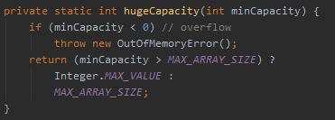
 |  |  | MAX_ARRAY_SIZE = Integer.MAX_VALUE - 8 ArrayList最大容量为什么是Integer.MAX_VALUE-8？ PS：数组作为一个对象，需要一定的内存存储对象头信息，对象头信息最大占用内存不可超过8字节。 | 集合中都有一个modCount字段，表示修改次数。 在快速失败(fail-fast)机制中会用到。 | MAX_ARRAY_SIZE = Integer.MAX_VALUE - 8

Spring
项目 | 官网
Spring | https://spring.io/
Spring Framework | https://spring.io/projects/spring-framework
Spring Boot | https://spring.io/projects/spring-boot
Spring Cloud | https://spring.io/projects/spring-cloud

一、Spring PS：BeanFactory、ApplicationContext。
类名 | 功能
BeanFactory

ApplicationContext

Spring 之 实例化策略 | 容器在内部实现的时候，采用 "策略模式 (Strategy Pattern)" 来决定采用何种方式初始化bean实例。一般通过 反射 OR CGLIB动态字节码生成(默认) 来初始化相应的bean实例或者动态生成其子类。 ——《Spring揭秘》Chap 4.4.3 P74 InstantiationStrategy 负责根据 BeanDefinition 对象创建一个Bean实例。 SimpleInstantiationStrategy 是最常用的实例化策略，该策略利用Bean实现类的默认构造函数、带参构造函数、工厂方法创建Bean的实例。 CglibSubclassingInstantiationStrategy 扩展了 SimpleInstantiationStrategy，为需要进行方法注入的Bean提供了支持。 ——《精通Spring 4.x》Chap 6.1.3 P183 如果有 方法注入 或 方法替换 的方法，则需要使用 CGLib动态代理 进行动态代理，因为可以在创建代理的同时将动态方法织入类中。如果没有需要动态改变的方法，为了方便，直接 反射 即可。 ——《Spring源码解析》Chap 5.7.1.3 P120
Spring AOP 之 JDK动态代理、CGLib动态代理 | JDK动态代理、CGLib动态代理的性能比较：CGLib动态代理的性能 > JDK动态代理的性能(大概10倍)，但CGLib创建代理对象的时间 > JDK(大概8倍)。 —— 《Spring 4》Chap 7.2.5 代理知识小结

Dubbo动态编译 | JdkCompiler、JavassistCompiler、AdaptiveCompiler —— 《Apache Dubbo实战》Chap 4.4、扩展点动态编译的实现
Dubbo动态代理 | JdkProxyFactory、JavassistProxyFactory —— 《Apache Dubbo实战》Chap 8.2.1、Proxy 层扩展点

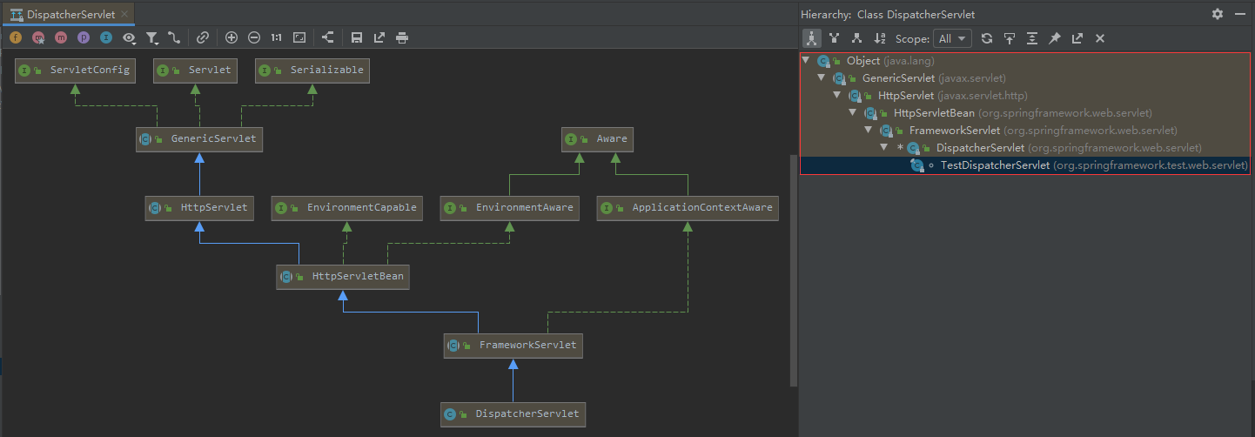
二、Spring MVC PS：Servlet、Listener、Filter、Interceptor。 ContextLoaderListener、DispatcherServlet。 | web.xml文件详解 PS：Web容器的加载顺序：ServletContext -> context-param -> listener -> filter -> servlet http://www.cnblogs.com/hellojava/archive/2012/12/28/2835730.html
类名(Servlet) | 方法(生命周期)
javax.servlet.Servlet | public void init(ServletConfig config) throws ServletException; public void service(ServletRequest req, ServletResponse res) throws ServletException, IOException; public void destroy(); public ServletConfig getServletConfig(); public String getServletInfo();
javax.servlet.GenericServlet implements Servlet, ServletConfig, java.io.Serializable | public ServletContext getServletContext()
javax.servlet.http.HttpServlet | public void service(ServletRequest req, ServletResponse res) throws ServletException, IOException protected void service(HttpServletRequest req, HttpServletResponse resp) throws ServletException, IOException protected void doGet(HttpServletRequest req, HttpServletResponse resp) throws ServletException, IOException protected void doPost(HttpServletRequest req, HttpServletResponse resp) throws ServletException, IOException
org.springframework.web.servlet.HttpServletBean | protected void initServletBean() throws ServletException
org.springframework.web.servlet.FrameworkServlet
org.springframework.web.servlet.DispatcherServlet

类名(Listener) | 方法(生命周期)
java.util.EventListener
javax.servlet.ServletContextListener | default public void contextInitialized(ServletContextEvent sce) default public void contextDestroyed(ServletContextEvent sce)
org.springframework.web.context.ContextLoaderListener | public void contextInitialized(ServletContextEvent event) public void contextDestroyed(ServletContextEvent event)

ServletContextListener、ServletContextAttributeListener
HttpSessionListener、HttpSessionAttributeListener
ServletRequestListener、ServletRequestAttributeListener

类名(Filter) | 方法(生命周期)
javax.servlet.Filter | default public void init(FilterConfig filterConfig) throws ServletException public void doFilter(ServletRequest request, ServletResponse response, FilterChain chain) default public void destroy()
javax.servlet.GenericFilter implements Filter, FilterConfig, java.io.Serializable
javax.servlet.http.HttpFilter | protected void doFilter(HttpServletRequest req, HttpServletResponse res, FilterChain chain) throws IOException, ServletException
继承 GenericFilterBean、OncePerRequestFilter、AbstractRequestLoggingFilter 等抽象类

Filter 是Servlet的标准组件，需要在web.xml中配置，所以它的生命周期是由 Web容器 管理的。若Filter在实现中需要某些服务的支持，如SpringMVC中WebApplicationContext中的支持，SpringMVC引入了 DelegatingFilterProxy 以改变Filter现状。——《Spring揭秘》P542

类名(Interceptor) | 方法(生命周期)
org.springframework.web.servlet.HandlerInterceptor | boolean preHandle(HttpServletRequest request, HttpServletResponse response, Object handler) throws Exception; void postHandle(HttpServletRequest request, HttpServletResponse response, Object handler, ModelAndView modelAndView) throws Exception; void afterCompletion(HttpServletRequest request, HttpServletResponse response, Object handler, Exception ex) throws Exception;
org.springframework.web.context.request.WebRequestInterceptor | void preHandle(WebRequest request) throws Exception; void postHandle(WebRequest request, ModelMap model) throws Exception; void afterCompletion(WebRequest request, Exception ex) throws Exception;
org.springframework.web.servlet.handler.HandlerInterceptorAdapter | public boolean preHandle(HttpServletRequest request, HttpServletResponse response, Object handler) public void postHandle(HttpServletRequest request, HttpServletResponse response, Object handler, ModelAndView modelAndView) public void afterCompletion(HttpServletRequest request, HttpServletResponse response, Object handler, Exception ex) public void afterConcurrentHandlingStarted(HttpServletRequest request, HttpServletResponse response, Object handler)
org.springframework.transaction.interceptor.TransactionInterceptor extends TransactionAspectSupport implements MethodInterceptor, Serializable
org.apache.ibatis.plugin.Interceptor | Object intercept(Invocation invocation) throws Throwable; Object plugin(Object target); void setProperties(Properties properties);

ZooKeeper
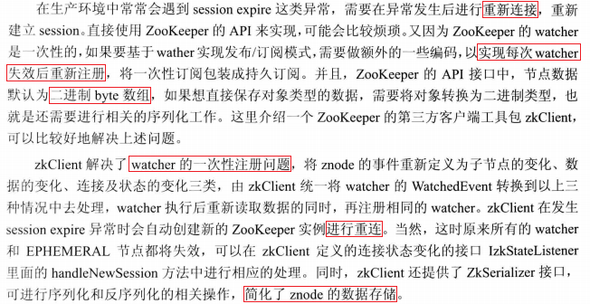
 | 坐标 | 时间
ZooKeeper原生API | org.apache.zookeeper:zookeeper:3.4.10 | 2010年~2020年
ZkClient | com.github.sgroschupf:zkclient:0.1 | 2011年
 | com.github.adyliu:zkclient:2.2.0 | 2012年~2019年
 | com.101tec:zkclient:0.11 | 2013年~2018年
Apache Curator | org.apache.curator:curator-framework:5.0.0 | 2013年~2020年

 | 《大型分布式网站架构·设计与实践》陈康贤 著 Chap 1.3.6、zkClient 的使用

